dSU 510_001
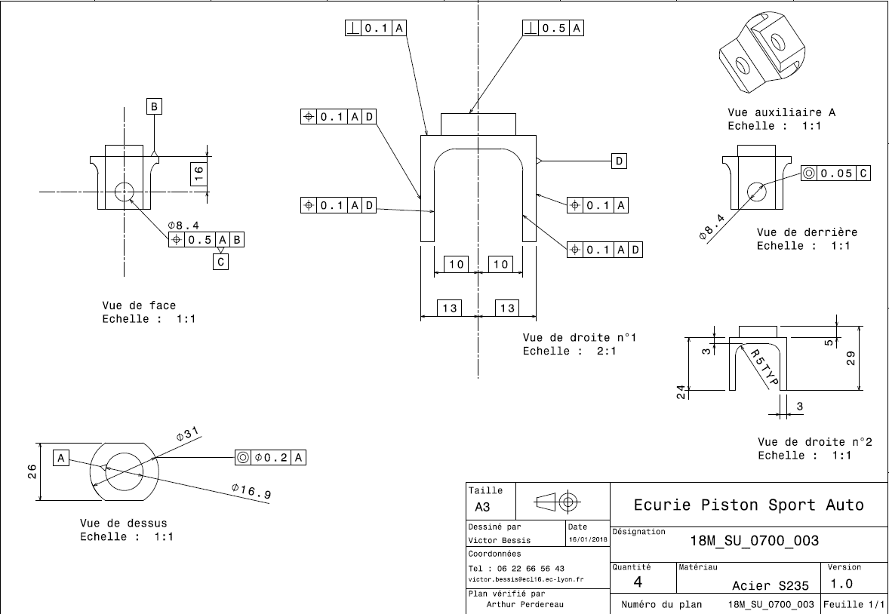
Drawing part : | SU_510_001

